CURVA ABC
OBRA: | REFORMA NO PRÉDIO DESTINADO PARA SECRETARIA DE MEIO AMBIENTE (SEMA)
LOCAL: | RUA HUGO CARLOS SABOI
DATA DA OBRA : 18/01/2023 |  |  |  | BDI: | 25.00%

CURVA ABC
N° DO ITEM | DESCRIÇÃO DO ITEM | VALOR TOTAL | % INDIVIDUAL | % ACUMULADA | CLASSE
5 | COBERTURA /FORRO | R$ 43,644.28 | 21.67% | 21.67% | A
10 | PINTURAS E ACABAMENTOS | R$ 29,590.36 | 14.69% | 36.36% | A
9 | SISTEMAS DE PISOS | R$ 21,962.97 | 10.90% | 47.26% | A
14 | INSTALAÇÃO ELETRICA | R$ 19,751.04 | 9.81% | 57.07% | A
8 | REVESTIMENTOS INTERNO E EXTERNO | R$ 15,014.32 | 7.45% | 64.52% | A
6 | ESQUADRIAS | R$ 11,285.99 | 5.60% | 70.13% | A
3 | SUPERESTRUTURA | R$ 10,448.89 | 5.19% | 75.31% | A
4 | ALVENARIA DE VEDAÇÃO | R$ 8,956.33 | 4.45% | 79.76% | A
2 | FUNDAÇÃO | R$ 8,747.52 | 4.34% | 84.10% | B
15 | SERVIÇOS COMPLEMENTARIES | R$ 8,705.10 | 4.32% | 88.43% | B
12 | INSTALAÇÃO DE ESGOTO (ÁREA DE SERVIÇO) | R$ 7,746.15 | 3.85% | 92.27% | B
1 | SERVIÇOS PRELIMINARES | R$ 6,738.88 | 3.35% | 95.62% | C
11 | INSTALAÇÃO HIDRÁULICA | R$ 4,342.11 | 2.16% | 97.77% | C
13 | LOUÇAS E ACESSORIOS | R$ 3,053.00 | 1.52% | 93.79% | B
7 | IMPERMEABILIZAÇÃO | R$ 1,433.70 | 0.71% | 94.50% | B
TOTAL: |  | R$ 201,420.63

 |  | CLASSE | CORTE | PROPORÇÃO DE CÓDIGOS | PROPORÇÃO DE VALORES
 |  | A | 80% | 53.3% | 79.76%
 |  | B | 95% | 33.3% | 14.74%
 |  | C | 100% | 13.3% | 5.50%

 | GRÁFICO DA CURVA ABC

Elias André Gomes Pinheiro
Engenheiro Responsável
CREA 1519607806

BDI
OBRA: | REFORMA NO PRÉDIO DESTINADO PARA SECRETARIA DE MEIO AMBIENTE (SEMA) |  |  | HORA: | 86.90%
LOCAL: | RUA HUGO CARLOS SABOI |  |  | MÊS: | 47.89%

PLANILHA PARA BDI (EDIFÍCIOS)
Parcela | % | Siglas | Situação | Percentuais Mínimos e Máximos por Ítem
Administração Central | 3.93% | AC | OK | 3% | 5.50%
Seguro e Garantia | 0.85% | S+G | OK | 0.80% | 1%
Riscos | 1.00% | R | OK | 0.97% | 1.27%
Despesas financeiras | 0.60% | DF | OK | 0.59% | 1.39%
Lucro | 7.30% | L | OK | 6.16% | 8.96%
Impostos | 8.65% | I | OK
 | LIMITE DENTRO DO ACORDÃO TCU 2.622/2013 |  |  | de 20,76% a 26,44%
ISS | 3.00%
PIS/PASEP | 0.65%
COFINS | 3.00%
CPRB | 2.00%

TOTAL BDI % | 25%

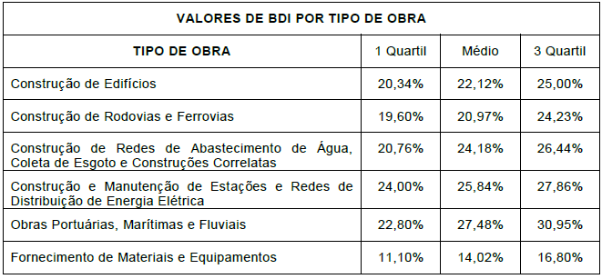

Elias André Gomes Pinheiro
Engenheiro Civil
CREA-PA: 1519607807

